系统内容
1.玩法名称

 | 挚爱守护

2.玩法目的

 | 1.掉落
 | 2.为玩家提供数值考核

3.玩法概述

 | 玩法概述如下：
 | 1.通过战争学院UI按钮进入，选择“挚爱守护”按钮进入玩法的难度选择界面，选择难度后进入关卡
 | 2.规定每日该玩法所有关卡可进入总次数为2次（可配置），每两次进入副本间的冷却时间为10分钟（可配置），每日凌晨5点（可配置）刷新重置次数；关卡不消耗体力
 | 3.玩家进入关卡后击杀所有波次怪物且保护家人不死则成功结算，玩家死亡或家人死亡则关卡失败退出
 | 4.只有玩家成功通关副本，才能领取该关卡所对应的所有奖励，且扣除每日进入次数

4.玩法内容

4.1玩法入口
 | 挚爱守护用以下进入流程
 | 1.主界面中存在“战争学院”UI按钮，玩家点击后可进入活动副本选择界面
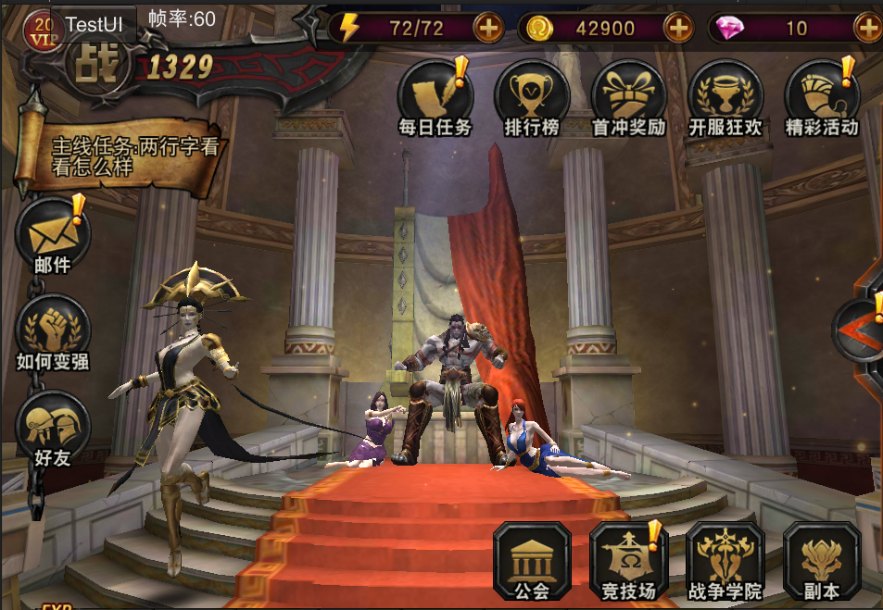

 | 2.点击“挚爱守护”按钮进入难度选择界面
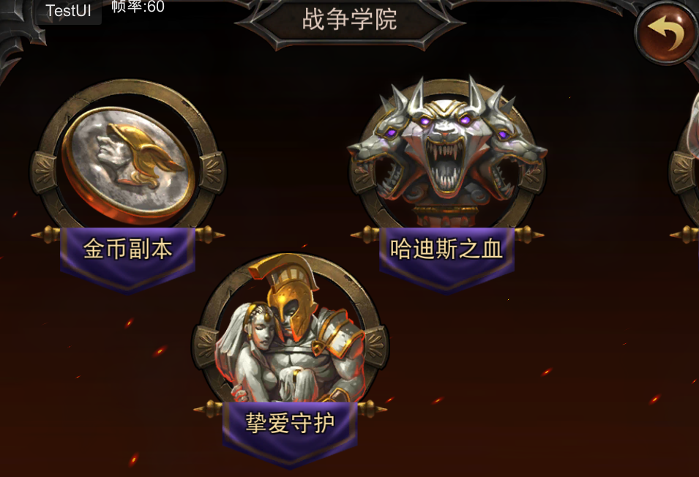

 | 3.三星达成后开启该关卡扫荡
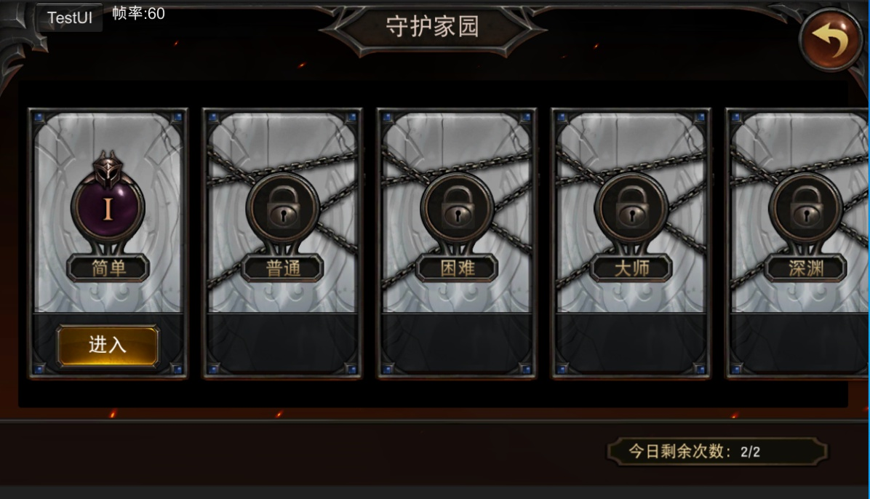

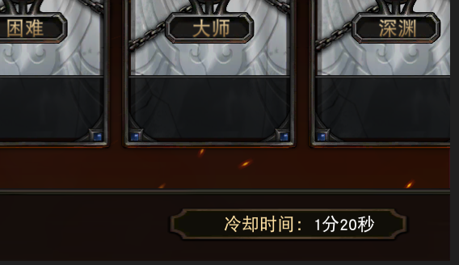

平时显示该活动关卡今日可进入总次数
当玩家处于冷却时间时改为显示当前活动关卡的冷却时间，冷却时间结束后重新显示“今日剩余次数”

4.2关卡开启条件
 | 1.玩家达到等级x时开启挚爱守护活动，同时开放“简单”关卡
 | 2.普通及以上难度的关卡需要完成前置关卡并达到一定等级才能开启

4.3关卡奖励
 | 1.统计每一波次的刷出怪物数量、剩余怪物数量
 | 2.每一波次的基础积分不同（配置）
 | 3.每一波次所得积分=该波次基础积分*（1-该波次剩余怪物数量/该波次刷出怪物数量）
 | 4.所有波次积分之和为最终副本积分
 | 5.不同的积分段对应不同的副本评价（配置），不同的评价对应不同的最终副本奖励（配置）
 | 6.不同难度的评价奖励不同
 | 7.相关配置参考详见下面
4.4关卡结算
 | 挚爱守护结算界面（采用哈迪斯之血的结算界面）
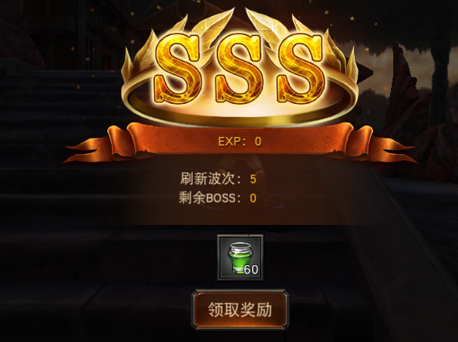

4.5关卡规划
 | 以简单关卡为例：
 | 1.关卡进入后播放关卡出场动画，大致为奎特斯的妻女站在房间中，从后面的窗户中爬出怪物进入房间，摇摇晃晃走向妻女并举起武器欲砍之，奎特斯立刻冲上去将怪物击杀，然后挡在妻女身前举起武器并大喊
 | “阿瑞斯！什么都无法阻挡我，我一定会拯救我的家人！”
 | 2.关卡开始后，刷怪点开始刷怪，刷怪总共为15波，没波怪物配置大致如下：
 |  | 波次 | 怪物组合
 |  | 1 | 3~4只傻傻的波斯斧头兵
 |  | 2 | 剑盾骷髅+魔法骷髅
 |  | 3 | 剑盾骷髅+远程骷髅
 |  | 4 | 剑盾骷髅+远程骷髅
 |  | 5 | 独眼巨人
 |  | 6 | 剑盾骷髅+远程骷髅+魔法骷髅
 |  | 7 | 远程骷髅+魔法骷髅
 |  | 8 | 波斯斧头+波斯长矛
 |  | 9 | 波斯斧头+波斯长矛
 |  | 10 | 缩小版蝎子
 |  | 11 | 波斯斧头+波斯法师
 |  | 12 | 波斯斧头+波斯法师
 |  | 13 | 波斯斧头+波斯长矛+波斯法师
 |  | 14 | 波斯长矛+波斯法师
 |  | 15 | 主角幻象
 | 3.在独眼巨人死亡后，会播放过场动画，大致为房间中左边和中间的墙壁破碎，房间没有墙壁只剩一个平台
 | 4.在攻击怪物的过程中包括几种怪物的出生镜头推进事件，以及奎特斯的内心描写用下方字幕表达出来
 | 5.全程除了击杀怪物，主角还可以给家人和自己回血，具体功能如下：
 |  | 1).家人模型脚下有一个直径为5左右的圆形AOI范围，进入范围后，奎特斯的小QTE按钮替换为“拥抱家人”技能按钮
 |  | 2).当玩家在AOI范围内点击拥抱家人按钮时，玩家和家人做互相拥抱动作，此时玩家和家人同时回复血量，回复血量为镜头推进事件，此时怪物停止AI，不会攻击玩家和家人
 |  | 3).当玩家血量和家人血量都是100%时，无论是否在AOI范围内玩家的小QTE按钮都不会变成拥抱家人按钮
 | 6.简单模式中，如果玩家或家人血量低于50%（策划可配置），会有引导提示玩家前去拥抱家人
 | 7.当玩家死亡时，玩家做死亡动作并进入失败界面
 | 8.当家人死亡时，播放家人死亡的过场动画，然后进入失败界面

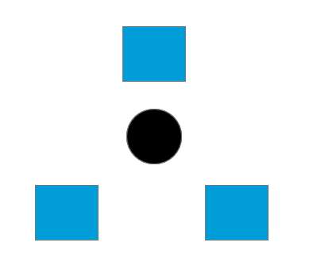
4.6相关配置表
 |  | 每天次数 | 最大波次 | 最大评价 | 限时(秒) | 冷却时间(秒)
 |  | dayMaxCnt | maxWave | maxEvaluation | limitTime | coolDown
 |  | 2 | 15 | 6 | 180 | 600

 |  | 关卡难度
 |  | 难度模式 | 难度说明 | 副本ID | 开启等级
 |  | mode | modeDesc | roomId | openLevel
 |  | 1 | 简单 | shouhujiaren | 15
 |  | 2 | 普通 | shouhujiaren | 25
 |  | 3 | 困难 | shouhujiaren | 35
 |  | 4 | 大师 | shouhujiaren | 45
 |  | 5 | 深渊 | shouhujiaren | 55
 |  | 6 | 死亡 | shouhujiaren | 65

 |  | 波次基础积分 |  |  | 评价表 |  |  | 评价奖励
 |  | 波次 | 基础积分 |  | 积分下限 | 积分上限 | 评价 | 难度_评价(见通关评价表) | 掉落配置id
 |  | id |  |  |  |  | evaluate | id | reward
 |  | 1 | 100 |  | 0 | 480 | 1 | 1_1 | 2101
 |  | 2 | 100 |  | 481 | 960 | 2 | 1_2 | 2102
 |  | 3 | 100 |  | 962 | 1440 | 3 | 1_3 | 2103
 |  | 4 | 100 |  | 1443 | 1920 | 4 | 1_4 | 2104
 |  | 5 | 150 |  | 1924 | 2400 | 5 | 1_5 | 2105
 |  | 6 | 150 |  | 2401 | 2401 | 6 | 1_6 | 2106
 |  | 7 | 150 |  |  |  |  | 2_1 | 2111
 |  | 8 | 150 |  |  |  |  | 2_2 | 2112
 |  | 9 | 150 |  |  |  |  | 2_3 | 2113
 |  | 10 | 200 |  |  |  |  | 2_4 | 2114
 |  | 11 | 200 |  |  |  |  | 2_5 | 2115
 |  | 12 | 200 |  |  |  |  | 2_6 | 2116
 |  | 13 | 200 |  |  |  |  | 3_1 | 2121
 |  | 14 | 200 |  |  |  |  | 3_2 | 2122
 |  | 15 | 251 |  |  |  |  | 3_3 | 2123
 |  |  |  |  |  |  |  | 3_4 | 2124
 |  |  |  |  |  |  |  | 3_5 | 2125
 |  |  |  |  |  |  |  | 3_6 | 2126
 |  |  |  |  |  |  |  | 4_1 | 2131
 |  |  |  |  |  |  |  | 4_2 | 2132
 |  |  |  |  |  |  |  | 4_3 | 2133
 |  |  |  |  |  |  |  | 4_4 | 2134
 |  |  |  |  |  |  |  | 4_5 | 2135
 |  |  |  |  |  |  |  | 4_6 | 2136
 |  |  |  |  |  |  |  | 5_1 | 2141
 |  |  |  |  |  |  |  | 5_2 | 2142
 |  |  |  |  |  |  |  | 5_3 | 2143
 |  |  |  |  |  |  |  | 5_4 | 2144
 |  |  |  |  |  |  |  | 5_5 | 2145
 |  |  |  |  |  |  |  | 5_6 | 2146
 |  |  |  |  |  |  |  | 6_1 | 2151
 |  |  |  |  |  |  |  | 6_2 | 2152
 |  |  |  |  |  |  |  | 6_3 | 2153
 |  |  |  |  |  |  |  | 6_4 | 2154
 |  |  |  |  |  |  |  | 6_5 | 2155
 |  |  |  |  |  |  |  | 6_6 | 2156

03秒后开始比赛

美术需求
美术需求

场景需求
1.场景碰撞优化
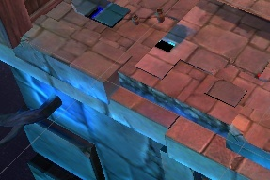

 | 此处场景碰撞比较靠内部，且可行走区域却增加碰撞有些奇怪，建议优化

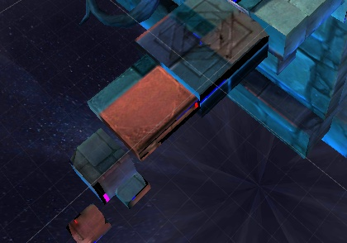

 | 此处场景没有碰撞，玩家会掉出去

2.场景优化
 | 场景地面贴图，内部物件都比较粗糙，比例不协调，建议优化

3.撤掉场景右边的桌椅物件
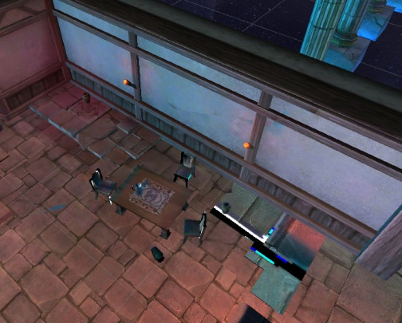

 | 此面墙壁会加入独眼巨人出生动画，大致为独眼巨人冲破墙壁跑进房间内，这些桌椅物件在独眼巨人出生的前进路线上，所以建议去掉或换位置

4.床后面的窗子
 | 挚爱守护的开场动画已出，其中有一只波斯斧头兵会从窗子爬进房间，如果可以的话尽量在优化过程中不会使该动画穿帮，如果实在不得已，那就改吧，以场景美观为主

动画需求
1.出生动画
 | 奎特斯出现在房间中，镜头移向房间中的窗户，窗户外依次爬进2~3只骷髅刀盾兵，镜头跟着骷髅兵们移动，它们带着武器来到妻女身边，并举起武器挥向她们
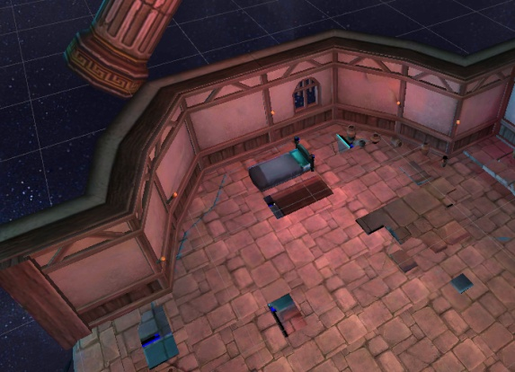
 | 镜头移回奎特斯，奎特斯向前奔跑，并举起链刃穿过敌人的身体，将敌人打到
 | 奎特斯来到妻女面前并背对着她们，面向镜头，大喊：“我一定会拯救我的家人！”

2.墙壁倒塌动画
 | 当击杀怪物到一定波次时，开始播放墙壁倒塌动画
 | 镜头移向场景中央，视野能看见整个场景，此时左边的墙壁突然崩塌瓦解，墙壁碎片下落，场景只剩下一个平台
 | 镜头移向主角并逐渐靠近主角，然后在靠近主角的过程中结束镜头

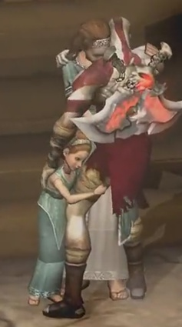
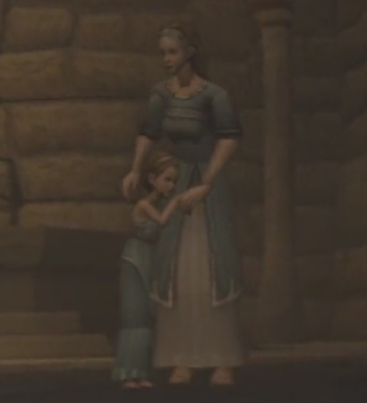
动作需求
1.奎特斯
 | 拥抱动作
 | 描述：当玩家使用拥抱技能时，玩家需要拥抱家人，此时玩家与家人同时回血
 | 需求：配合塔利娅做3s左右的拥抱动作，包括拥抱家人、停留在拥抱的状态、结束拥抱三个阶段，停留在拥抱状态做成循环动作

2.塔利娅
 | 待机动作
 | 描述：当玩家击杀怪物时搂着女儿，同《战神》
 | 需求：做成待机的循环动作
 | 受击动作
 | 描述：当塔利娅被怪物攻击时，双手举起护住头部
 | 需求：大概时长为1秒左右的受击动作，包括被攻击的防御、攻击后将手重新放下两个阶段
 | 死亡动作
 | 描述：当塔利娅死亡时，会有镜头推进事件给塔利娅死亡特写，同时女儿也会死亡
 | 需求：需要配合女儿的死亡动作
 | 拥抱动作
 | 描述：当玩家使用拥抱技能时，家人需要拥抱玩家，此时玩家与家人同时回血
 | 需求：配合主角做3s左右的拥抱动作，包括拥抱奎特斯、停留在拥抱的状态、结束拥抱三个阶段，停留在拥抱状态做成循环动作

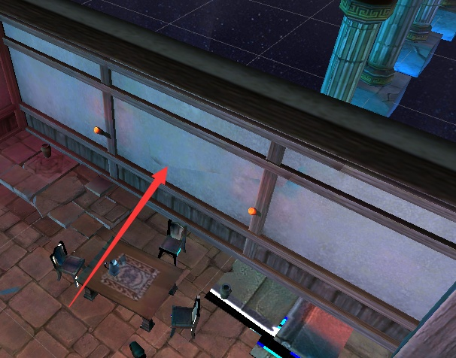
3.卡利俄佩
 | 待机动作
 | 描述：保住母亲大腿的动作，同《战神》
 | 需求：做成待机的循环动作
 | 死亡动作
 | 描述：当塔利娅死亡时，女儿卡利俄佩同时播放死亡动作
 | 需求：需要配合母亲的死亡动作
 | 拥抱动作
 | 描述：当玩家使用拥抱技能时，家人需要拥抱玩家，此时玩家与家人同时回血
 | 需求：配合主角做3s左右的拥抱动作，包括拥抱奎特斯、停留在拥抱的状态、结束拥抱三个阶段，停留在拥抱状态做成循环动作

4.独眼巨人
 | 出生动作
 | 描述：镜头移向墙壁，此时独眼巨人冲破墙壁跑向场景中间，然后停下举起武器和手做咆哮的嘲讽动作
 | 需求：出生动作时间比一般动作时间略长，前期独眼巨人冲刺的动作位移大概在25左右（此为墙壁后一段距离到场景中央位置的长度），后期独眼巨人在场景中央做嘲讽动作

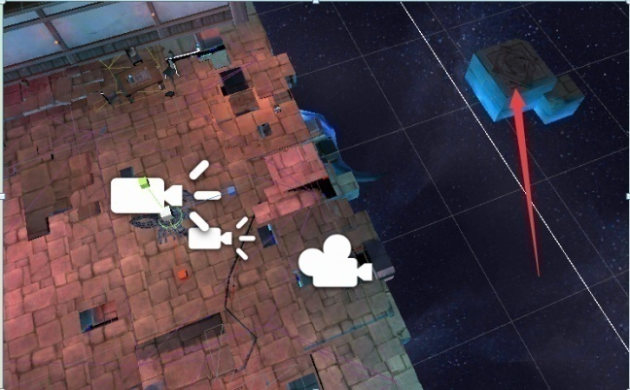
5.蝎子（模型缩小为原来的0.3左右）
 | 出生动作
 | 描述：蝎子从平台跳下，然后向前移动，用钳子和尾巴嘲讽玩家
 | 需求：镜头移动到场景外的一个悬浮的平台，在镜头移动前蝎子已经出生在该平台上
 |  | 等镜头移动完后，镜头跟随蝎子从平台上跳下落在房间边缘
 |  | 蝎子跳下后，镜头跟随蝎子向前缓慢移动大概13左右，靠近场景中央，同时蝎子的钳子和尾巴做嘲讽动作

6.奎特斯（幻象）
 | 出生动作
 | 描述：从黑洞般的特效中走出，缓缓走到玩家面前，抬起一把刀，鄙视地看着玩家
 | 需求：镜头移动到场景较边缘的位置，渐渐出现一个像黑洞一样充满黑色浓雾的椭圆形特效，略大于玩家
 |  | 奎特斯在特效后面出生，然后走向特效前面，有一种从黑洞中而来的感觉
 |  | 黑色浓雾渐渐消失，奎特斯眼中有红色的特效，走一段距离，然后停住脚步，举起右手中的刀刃，鄙夷的注视着前方

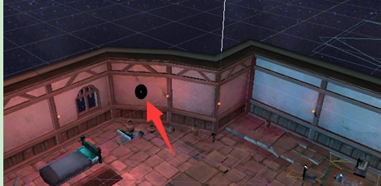
7.骷髅刀盾兵
 | 出生动作
 | 描述：从墙壁上出现并跳下来
 | 需求：墙上出现一团黑色特效
 |  | 骷髅将刀和盾背在身后，然后从特效中爬出来，再跳下来落在房间内，特效消失（适用于前期）
 |  | 落下后抽出身后的刀和盾

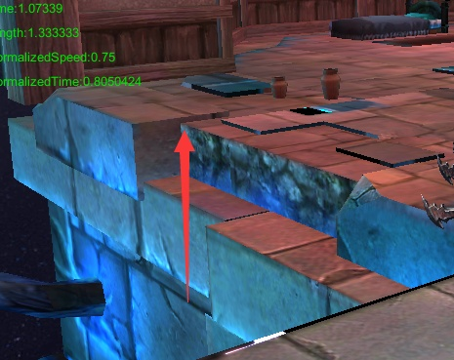
8.波斯长枪兵
 | 出生动作
 | 描述：从悬崖一侧爬上平台
 | 需求：将长枪背在身后，然后从低于平台3~4左右的距离向上爬
 |  | 爬上平台后，抽出身后的长枪

9.波斯斧头兵
 | 出生动作
 | 描述：从天上跳下落在玩家周围
 | 需求：在场景上空，玩家视野范围外的地方出生然后直接落下，出生动作时间较短

UI需求
1.拥抱家人引导UI
 | 当玩家血量或家人血量低于50%时，屏幕上方弹出提示“血量下降，快回到家人身边”，然后等玩家进入家人身边的AOI范围后，弹出下面的指引
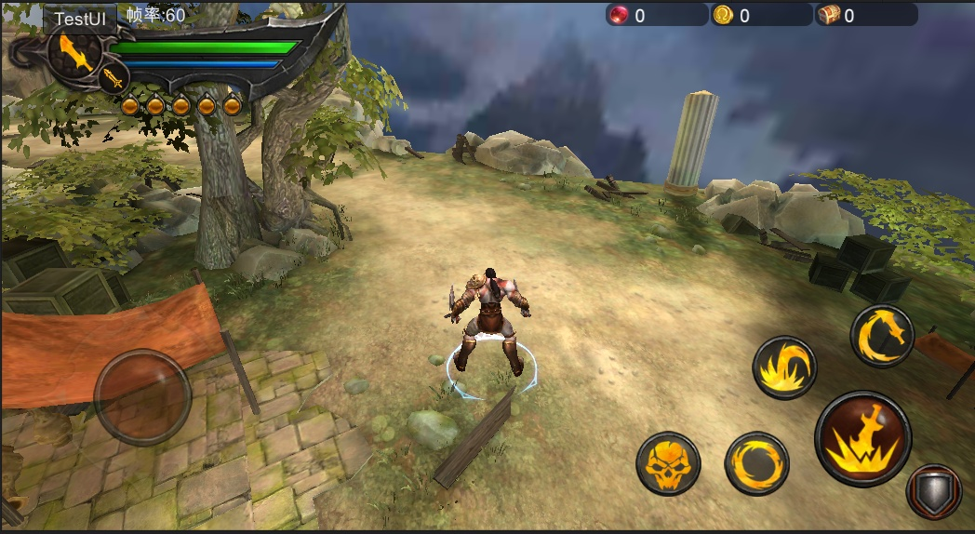

拥抱家人，回复血量

拥抱家人技能按钮闪烁指引光圈，旁边出现提示文字“拥抱家人，回复血量”

2.拥抱家人技能图标UI

当玩家进入AOI且玩家血量或家人血量低于100%时，小qte按钮替换为“拥抱家人”技能按钮

3.家人血量UI

80%
通用现有友军血条，更改右面的图片，改为类似守护、家人的标志即可

友军血条增加显示血量百分比

程序需求
程序需求

1.拥抱家人引导
 | 当玩家血量或家人血量低于50%时，屏幕上方弹出提示“血量下降，快回到家人身边”，然后等玩家进入家人身边的AOI范围后，弹出指引点击小QTE按钮拥抱家人

血量下降，快回到家人身边

家人脚下AOI，范围策划可配置

拥抱家人，回复血量

拥抱家人技能按钮闪烁指引光圈，旁边出现提示文字“拥抱家人，回复血量”

2.拥抱家人功能需求
 | 描述：使用“拥抱家人”可以给自身和家人同时回血
 | 需求：
 | 1).当玩家血量小于100%或家人血量小于100%时，玩家进入以家人为圆心，直径为4左右的圆形AOI范围内，此时小QTE按钮替换为“拥抱家人”技能按钮，玩家使用“拥抱家人”技能
 | 2).“拥抱家人”技能大致描述
 |  | 玩家和家人同时做拥抱动作，期间玩家和家人同时回血，玩家每秒回血量和家人每秒回血量分开设定（策划可配置）
 |  | 拥抱技能时长为3s（策划可配置），技能结束后玩家和家人停止拥抱，回到正常待机动作
 |  | 使用技能期间，玩家和家人都可以受到怪物的攻击
 | 3).当玩家血量和家人血量都为100%或玩家不在使用技能的AOI范围内时，此时小QTE按钮不变，即抓取和冲撞

3.怪物出生动作
 | 本玩法中涉及部分怪物存在出生动作，且出生动作期间可能在行路网格和碰撞之外，需要程序支持

